Instruction
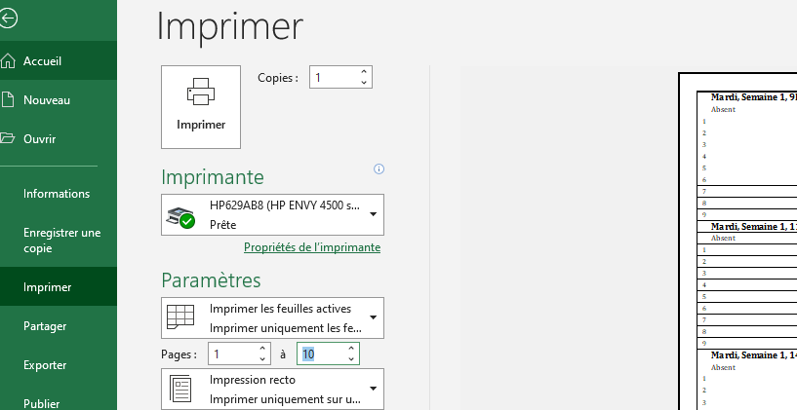
 | Comment remplir et imprimer les feuilles d'absence
 | Ce fichier est monté pour imprimer les feuilles d'absence et de remplacement
 | Vous devez remplir les cases en roses dans l'onglet "Date"
 | Ensuite, imprimer le nombre de page requises dans l'onglet "Impression".
 | Procédure:
1- | Dans l'onglet "Date"
 | Inscrire le jour, la date et l'heure de chaque session.
 | Exemple: | Dans cet exemple, 4 jours avec 10 sessions
 |  | Mardi | 3 janvier | 9H30
 |  | Mardi | 3 janvier | 11H45
 |  | Mardi | 3 janvier | 14H00
 |  | Mercredi | 4 janvier | 10H00
 |  | Mercredi | 4 janvier | 12H00
 |  | Jeudi | 5 janvier | 9H30
 |  | Jeudi | 5 janvier | 11H45
 |  | Jeudi | 5 janvier | 14H00
 |  | Vendredi | 6 janvier | 10H00
 |  | Vendredi | 6 janvier | 12H00
 |  | Et ainsi de suite jusqu'à la dernière journée.
 | La colonne "Inscription transcrite" est automatique, ne rien écrire dans ces cases.
 | Quand vous aure compléter toutes vos dates, il reste à imprimer les feuilles.
 | Dans la colonne "A", vous pouvez voir le nombre de page à imprimer.
 | Pour une session de 9 semaines avec 3 plages horaire par jour = 27 pages.
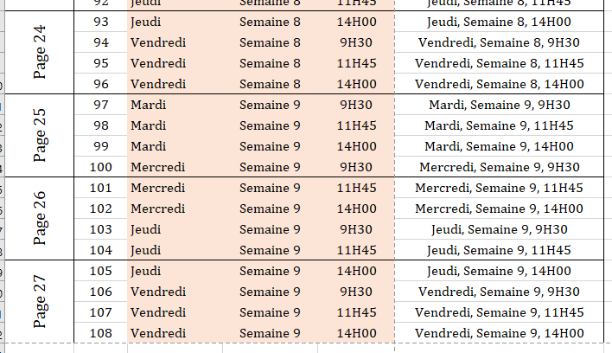

2- | Dans l'onglet "Impression"
 | Pour lmpression des feuilles, La mise en page est déjà configuré, rein à sélectionner.
 | Lors de l'impression, indiquer le nombre de page.
 | Dans l'exemple qui suit, on imprimera 10 pages.

